상품제안서
에코매스 친환경 칫솔 4P | 상품코드: F21876

 |  |  |  |  |  |  | 02-412-0044 | www.easy1.co.kr
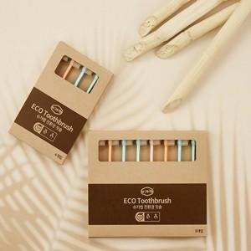

【상세/제작정보】

【인쇄/포장옵션】 | 레이저 / 포장불가능

【공급단가】 | 수량 | 100~ | 300~ | 500~ | 1,000~ | 3,000~
*VAT별도 | 4P | 6,940원 | 6,690원 | 6,430원 | 6,170원 | 6,020원
 | 8P | 13,890원 | 13,380원 | 12,870원 | 12,350원 | 12,040원

【상품 URL】 | https://easy1.co.kr:443/src/goods_detail.php?gdno=21876

